상품제안서
초강력 하이파워 줌 헤드 랜턴 CREE R2 | 상품코드: S38059

 |  |  |  |  |  |  | 02-713-8555 | www.synergygift.co.kr
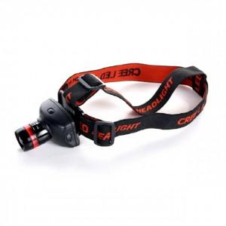

【상세/제작정보】 | <p><span style="font-size: 14pt;">100개 미만 선물 포장시(+4만원 부가세별도) 추가비용 발생됩니다.</span></p>

【인쇄/포장옵션】 | 실크 / 포장지포장

【공급단가】 | 수량 | 50~ | 100~ | 500~ | 1,000~ | 2,000~
*VAT별도 | 단가 | 7,540원 | 7,420원 | 7,250원 | 6,960원 | 6,670원

【상품 URL】 | https://www.synergygift.co.kr:443/src/goods_detail.php?gdno=38059

